Modèle
Compagnie | Cascades Inc |  |  |  |  |  |  |  | Données
La valeur intrinsèque | 14.98 $ |  |  |  |  |  |  |  | Médiane 5 ans BPA | 34.61%
 | Ralentissement |  |  | Reprise |  | Stabilité |  |  | Moyenne 5 ans Capex | 13.74%
 | 2022 | 2023 | 2024 | 2025 | 2026 | 2027 |  |  | Moyenne 5 ans Amort. | 6.33%
Le taux de croissance de BPA | -6.00% | -6.00% | -6.00% | 34.61% | 34.61% | 3.00%
Le taux de croissance de dépense d'investissement | 16.74% | 16.74% | 16.74% | 13.74% | 13.74% | 13.74%
Le taux de croissance d'amortissement | 7.71% | 7.71% | 7.71% | 6.33% | 6.33% | 6.33% |  |  | Pro Rata
Le taux de rendement exigé | 8.84% | 8.84% | 8.84% | 7.84% | 7.84% | 6.00% |  |  | Pro rata prime Amort. | 0.46
Le ratio d'endettement | 33.64% |  |  |  |  |  |  |  | Ralentissement | 1.38%
 |  |  |  |  |  |  |  |  | Reprise 2024 | #N/A
 |  |  |  |  |  |  |  |  | Reprise 2025 | #N/A
 | Ralentissement |  |  |  | Reprise |  | Stabilité |  | Stabilité | #N/A
 | 2021 (Actuel) | 2022 | 2023 | 2024 | 2025 | 2026 | 2027
 | 0 | 1 | 2 | 3 | 4 | 5 | 6
BPA | 1.57 $ | 1.48 $ | 1.39 $ | 1.30 $ | 1.76 $ | 2.36 $ | 2.43 $ |  | Medaf
Dép. Inv. | 2.78 $ | 3.24 $ | 3.79 $ | 4.42 $ | 5.03 $ | 5.72 $ | 6.51 $ |  | Taux sans risque TBB3M | 0.58%
Amortissement | 2.45 $ | 2.64 $ | 2.84 $ | 3.06 $ | 3.25 $ | 3.46 $ | 3.68 $ |  | Beta | 0.704
(1-δ)(Inv.-Amort.) | 0.22 $ | 0.40 $ | 0.63 $ | 0.90 $ | 1.18 $ | 1.50 $ | 1.88 $ |  | Rendement Espéré S&P/TSX | 9.46%
Var. FDR | 0.17 $ | 0.17 $ | 0.18 $ | 0.19 $ | 0.20 $ | 0.20 $ | 0.21 $ |  | Rendement Exigé (K) | 6.84%
(1-δ)(Var. FDR) | 0.11 $ | 0.07 $ | 0.05 $ | 0.03 $ | 0.02 $ | 0.01 $ | 0.01 $
FMDAO |  | 1.00 $ | 0.71 $ | 0.37 $ | 0.56 $ | 0.85 $ | 0.55 $ |  | g pour valeur terminal | 3.0%
VA(FMDAO) |  | 0.92 $ | 0.60 $ | 0.29 $ | 0.40 $ | 0.57 $ | 12.21 $ |  | Croissance du FDR | 4.3%

 |  | 1 | 2 | 3 | 4 | 5
En millions de CAD | FY 2016 | FY 2017 | FY 2018 | FY 2019 | FY 2020 | FY 2021
12 mois se terminant | 12/31/2016 | 12/31/2017 | 12/31/2018 | 12/31/2019 | 12/31/2020 | 12/31/2021 | Moyenne de 5 ans | Médiane 5 ans

BPA dilué | 1.39 | 5.19 | 0.56 | 0.7538 | 2.04 | 1.5743
Croiss |  | 273.38% | -89.21% | 34.61% | 170.62% | -22.83% |  | 34.61%
Dépenses en capital | -182 | -193 | -338 | -258 | -250 | -286 | -265
Croiss | 11.7% | 6.0% | 75.1% | -23.7% | -3.1% | 14.4% | 13.74%
Analyse sensibilité CAS.TO
Dépréciation et amortissement | 192 | 215 | 244 | 289 | 299 | 252 | 260
Croiss | 1.05% | 11.98% | 13.49% | 18.44% | 3.46% | -15.72% | 6.33%

Comptes clients et effets à recevevoir |  |  |  |  | 588 | 510
Stocks |  |  |  |  | 569 | 494
Comptes fourniss et charges à payer |  |  |  |  | 878 | 708

Changes in account receivables (unité) |  |  |  |  | -29 | 78
Changes in inventory (unité) |  |  |  |  | 29 | 75
Changes in account payable (unité) |  |  |  |  | 69 | -170
Variation du FDR (unité) |  |  |  |  | 69 | -17

Nb d'action (+ dilué) |  |  |  |  |  | 102.9024

Analyse de sensibilitée (période de ralentissement)
Rendement exigé | Croissance du bpa
 | 14.98 | -8% | -7% | -6% | -5% | -4%
 | 6.84% | 14.17 | 14.82 | 15.48 | 16.13 | 16.78
 | 7.84% | 13.94 | 14.58 | 15.22 | 15.87 | 16.51
 | 8.84% | 13.72 | 14.35 | 14.98 | 15.61 | 16.24
 | 9.84% | 13.50 | 14.12 | 14.74 | 15.36 | 15.98
 | 10.84% | 13.29 | 13.90 | 14.51 | 15.12 | 15.72

Analyse de sensibilitée (période de reprise)
Rendement exigé | Croissance du bpa
 | 14.98 | 32.6% | 33.6% | 34.6% | 35.6% | 36.6% |  |  | Min | span | Max
 | 5.84% | 14.36 | 14.80 | 15.23 | 15.66 | 16.09 |  | Average FMDAO | 12.22 | 12.90 | 25.12
 | 6.84% | 14.25 | 14.68 | 15.10 | 15.53 | 15.96 |  | Analyst Recommendation | 13.00 | 7.00 | 20.00
 | 7.84% | 14.13 | 14.56 | 14.98 | 15.40 | 15.83
 | 8.84% | 14.02 | 14.44 | 14.86 | 15.28 | 15.70
 | 9.84% | 13.91 | 14.32 | 14.74 | 15.16 | 15.57

Analyse de sensibilitée (période de stabilité)
Rendement exigé | Croissance du bpa
 | 14.98 | 1.0% | 2.0% | 3.0% | 4.0% | 5.0%
 | 4.00% | 36.19 | 37.76 | 39.34 | 40.91 | 42.49
 | 5.00% | 19.48 | 20.27 | 21.05 | 21.84 | 22.63
 | 6.00% | 13.91 | 14.43 | 14.96 | 15.49 | 16.01
 | 7.00% | 11.12 | 11.52 | 11.91 | 12.31 | 12.70
 | 8.00% | 9.45 | 9.77 | 10.08 | 10.40 | 10.72

 |  |  | Phase | Min | Span | Max
 |  |  | Ralentissement | 13.29 | 3.49 | 16.78
 |  |  | Reprise | 13.91 | 2.18 | 16.09
 |  |  | Stabilité | 9.45 | 33.04 | 42.49
 |  |  | Average FMDAO | 12.22 | 12.90 | 25.12

Analyse Compagnie
Ratio | 2017 | 2018 | 2019 | 2020 | 2021 | 2022 Est
BPA | 5.19 | 0.56 | 0.75 | 2.04 | 1.57 | 1.33
Dividende | 0.16 | 0.16 | 0.24 | 0.32 | 0.48 | 0.48
 |  |  |  |  |  |  |  |  | 2016 | 2017 | 2018 | 2019 | 2020 | 2021
 |  |  |  |  |  |  |  | Ventes | 4001 | 4321 | 4649 | 4996 | 5157 | 4850
Ratio Cascades | 2016 | 2017 | 2018 | 2019 | 2020 | 2021 | Variation | Croissance vente |  | 8.0% | 7.6% | 7.5% | 3.2% | -6.0%
ROE | 12.57% | 31.67% | 3.38% | 4.32% | 10.12% | 8.41% | -1.71% | Benefice Net | 135 | 507 | 57 | 72 | 198 | 162
Industrie | 9.11% | 15.25% | 15.84% | 9.58% | 6.19% | 15.33% | 9.14% | Fonds prores | 1074 | 1601 | 1686 | 1666 | 1957 | 1927
Marge nette | 3.37% | 11.73% | 1.23% | 1.44% | 3.84% | 3.34% | -0.50% | Actif | 3813 | 4382 | 4948 | 5188 | 5412 | 5606
Industrie | 6.39% | 9.46% | 9.09% | 5.98% | 2.77% | 9.42% | 6.65%
Rotation d'actif | 1.05 | 0.99 | 0.94 | 0.96 | 0.95 | 0.87 | -0.09
Industrie | 0.68 | 0.73 | 0.69 | 0.67 | 0.63 | 0.70 | 0.07
Levier Financier | 3.55 | 2.74 | 2.93 | 3.11 | 2.77 | 2.91 | 0.14
Industrie | 2.19% | 2.04 | 2.35 | 2.25 | 1.98 | 2.09 | 0.11

Ratio | 2016 | 2017 | 2018 | 2019 | 2020 | 2021 | Variation
Marge d'exploitation | 5.50% | 4.00% | 4.90% | 5.20% | 7.10% | 3.30% | -3.80%

Ratio | 2016 | 2017 | 2018 | 2019 | 2020 | 2021 | Moyenne
Ratio d'endettement |  | 36.39 | 38.24 | 40.82 | 38.12 | 33.64 | 37.442

Marge d'exploitation en % des ventes entre 2017 et 2021
Chiffre d'affaire entre 2017 et 2021
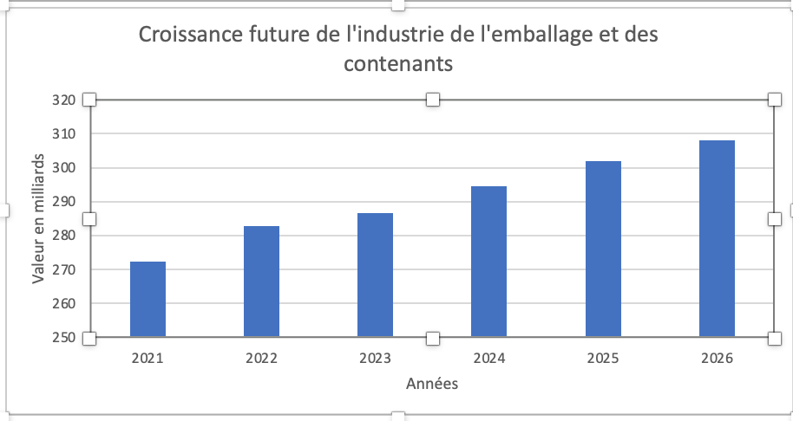

 |  | Ventes
 |  | Benefice Net

